Estratégico
 |  |  | Comprende actividades relacionadas con el diseño, planeación, verificación, mejoramiento y sostenibilidad de la función archivística (gestión documental y administración de archivos), mediante la implementación de un esquema gerencial y de operación a través de planes, programas y proyectos que apalancan los objetivos estratégicos de la institución, además de articularse con las otras políticas de eficiencia administrativa. Este componente se puede considerar como el cerebro de la función archivística en las instituciones ya que, a través de una planeación adecuada y de acuerdo con las necesidades identificadas en este campo, se logran agenciar los recursos para su correcto funcionamiento y así, dar cumplimiento a la normativa vigente. Por lo tanto, el componente estratégico se estructura de la siguiente manera: |  |  |  |  |  |  |  | 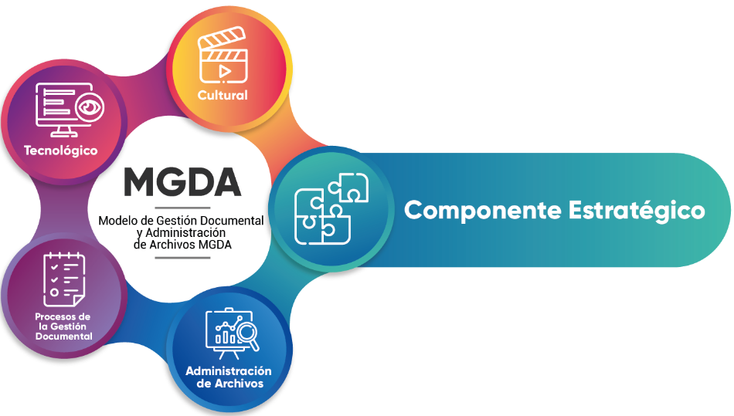
COMPONENTE | SUBCOMPONENTE | DESCRIPCIÓN DEL SUBCOMPOENTE | PRODUCTO | DESCRIPCIÓN DEL NIVEL | NIVEL |  | ACTIVIDADES | ESTADO ACTUAL | LINEAMIENTOS | HERRAMIENTAS | Plan de Acción
 |  |  |  |  |  |  |  |  |  |  | Actividad | Responsable | Fecha Implementación | Fecha Seguimiento | Seguimiento | Estado
Estratégico | Planeación de la Función Archivística | Comprende las actividades de la función archivística encaminadas al diseño, elaboración, aprobación y evaluación de los lineamientos de la gestión documental y administración de archivos | Diagnóstico de archivos | La entidad carece de diagnóstico integral de archivos. |  | AVANZADO 1 | Elaboración de un plan de trabajo. | SI | Decreto 1080 de 2015. Artículo 2.8.7.1.3. Definiciones. Literal a). Acuerdo 06 de 2014. “Por medio del cual se desarrollan los artículos 46, 47 y 48 del Título XI “Conservación de Documentos” de la Ley 594 de 2000″ | NTC 5722: 2012. Gestión de continuidad de negocio. Pautas para el diagnóstico integral de archivos, (AGN, 2003, pág.83) | Programar mesa de trabajo con el area de planeacion con objeto de proyectar el Diagnostico de archivo y dejar establecido compromisos de seguimiento y control de este, de acuerdo con las herramientas de medición y evaluación previstas que garanticen la elaboración de los instrumentos archivísticos. | Gestion Documental y Planeacion | 2024-05-30
 |  |  |  | La entidad se encuentra elaborando el diagnóstico integral de archivos teniendo en cuenta los lineamientos establecidos por el Archivo General de la Nación. |  |  | Sensibilización al equipo directivo. | SI
 |  |  |  | La entidad cuenta con el documento diagnóstico integral de archivos el cual incluye los aspectos archivísticos, de administración, conservación, infraestructura y tecnología. |  |  | Recolección y Sistematización de Información. | SI
 |  |  |  | La entidad realiza seguimiento y control al diagnóstico de archivos de acuerdo con las herramientas de medición y evaluación previstas que garanticen la elaboración de los instrumentos archivísticos. | X |  | – Análisis de la información Y Consolidación de resultados | SI
 |  |  |  | La entidad realiza procesos de mejora continua al diagnóstico de archivos que generen mecanismos de actualización acorde con los cambios administrativos, normativos y tecnológicos. |  |  | Elaboración de documento diagnóstico que debe contener: - Introducción - Objetivos - Alcance Metodología - Antecedentes históricos de la entidad - Medición de los archivos y fechas extremas - Sistemas de información Análisis de los ocho (8) procesos de la gestión documental - Evaluación y análisis de aspectos de conservación - Medición de condiciones ambientales - Recomendaciones, plan de mejoramiento y ruta de acción | SI
 |  |  | Política de Gestión Documental | La entidad carece de la política de gestión documental. |  | INTERMEDIO | Elaboración de la política de gestión documental teniendo en cuenta que el documento debe estar estructurado así: - Marco conceptual claro para la gestión de la información física y electrónica de las entidades públicas. - Conjunto de estándares para la gestión de la información en cualquier soporte. - Metodología general para la creación, uso, mantenimiento, retención, acceso y preservación de la información, independiente de su soporte y medio de creación. - Programa de gestión de información y documentos que pueda ser aplicado en cada entidad. - La cooperación, articulación y coordinación permanente entre las áreas de tecnología, la oficina de archivo, las oficinas de planeación y los productores de la información. - Incorporar la Política de preservación digital. | SI | Decreto 1080 de 2015. “Decreto Único” Arts. 2.8.2.5.6. Acuerdo 06 de 2014 «Por medio del cual se desarrollan los artículos 46, 47 y 48 del Título XI “Conservación de Documentos” de la Ley 594 de 2000» Art.8. | NTC ISO- 30301 Información y Documentación. Sistemas de gestión de Registros. | Realizar actualizacion de la Pólitica de Gestion Documental con base a la Estrucutra Establecida por El MGDA | Gestion Documental | 2024-06-30
 |  |  |  | La entidad se encuentra elaborando la política de gestión documental de acuerdo con los lineamientos establecidos por el Archivo General de la Nación.
 |  |  |  | La entidad implementa la Política de Gestión Documental y en ella se evidencia el compromiso de la alta dirección frente a la gestión documental. | X
 |  |  |  | La entidad realiza seguimiento y control a la Política de Gestión Documental de acuerdo con las herramientas de medición y evaluación previstas por la alta dirección, en articulación con otras políticas para la gestión integral de la información y la documentación.
 |  |  |  | La entidad adelanta acciones de mejora continua que pueden derivarse en la actualización de la Política de Gestión Documental.
 |  |  | Programa de Gestión Documental – PGD. | La entidad carece del Programa de Gestión Documental- PGD. |  | INTERMEDIO | Elaboración y contenido del PGD • Aspectos Generales: • Introducción • Alcance • Público al cual está dirigido | SI | Ley 594 de 2000 “Ley General de Archivos”. Art. 21. Programas de gestión documental. Decreto 1080 de 2015.- “Decreto Único” Artículos.2.8.2.1.16. Núm. 6 y 10 – 2.8.2.5.8.- 2.8.2.5.10. – 2.8.2.5.11. – 2.8.2.5.12. – 2.8.2.5.13. – 2.8.2.5.14. – 2.8.2.5.15. – 2.8.2.8.1. – 2.8.3.1.2.- 2.8.8.8.1. (literal e). Ley 1712 de 2014 «Por medio de la cual se crea la ley de transparencia y del derecho de acceso a la información pública nacional y se dictan otras disposiciones» Artículo 15. | AGN. Manual Implementación de un programa de Gestión Documental. PGD. 2014. 59p. | Programar mesa de trabajo con el area de planeacion con objeto de proyectar monitoreo y análisis permanente al Programa de Gestión Documental, para garantizar su desarrollo que se materializará en acciones de revisión y evaluación al desarrollo del PGD y Presupuesto anual para la implementación del PGD y Referentes normativos. | Gestion Documental y Planeacion | 2024-04-30
 |  |  |  | La entidad se encuentra elaborando el programa de gestión Documental de acuerdo con los lineamientos y metodología definidos por el Archivo General de la Nación. |  |  | Requerimientos para el desarrollo del PGD: normativos, económicos, administrativos y de gestión del cambio | SI
 |  |  |  | La entidad implementa y aprueba el Programa de Gestión Documental y en este se incorpora los lineamientos de los procesos archivísticos, encaminados a la planificación, procesamiento, manejo y organización de la documentación producida y recibida, desde su origen hasta su destino final, también incluye los programas específicos de acuerdo con las necesidades de la entidad. | X |  | Lineamientos para los Procesos de la Gestión Documental: Planeación, producción, gestión y trámite, organización, transferencia, disposición de documentos, preservación a largo plazo y valoración | SI
 |  |  |  |  |  |  | Fases de Implementación del PGD: fases de elaboración, fase de ejecución y puesta en marcha, fase de seguimiento y fase de mejora. | SI
 |  |  |  | La entidad realiza monitoreo y análisis permanente al Programa de Gestión Documental, para garantizar su desarrollo que se materializará en acciones de revisión y evaluación al desarrollo del PGD. |  |  | La implementación y seguimiento del PGD debe establecerse a corto, mediano y largo plazo, y está bajo la responsabilidad del área de archivo de la entidad en coordinación con la oficina de control interno o quien haga sus veces. | SI
 |  |  |  |  |  |  | Programas Específicos: se establecerán de acuerdo con las necesidades de la entidad, se mencionan los siguientes: Programa de normalización de formas y formularios electrónicos, programa de documentos vitales o esenciales, programa de gestión de documentos electrónicos, programa de archivos descentralizados, programa de reprografía, programa de documentos especiales, plan institucional de capacitación y programa de auditoría y control. | SI
 |  |  |  |  |  |  | Armonización con los Planes y Sistemas de Gestión de la Entidad: Se articula con el Modelo Integrado de Planeación y Gestión, el Plan Estratégico Institucional, el Plan de Inversión, el Plan de Acción Anual, el Plan Institucional de Archivos de la Entidad – PINAR y con los demás modelos y sistemas de la entidad. | SI
 |  |  |  | La entidad realiza mejora continua al Programa de Gestión Documental, cuyo propósito es mantener los procesos y actividades de la gestión documental en continua innovación, desarrollo y actualización. |  |  | Anexos: Diagnóstico de gestión documental, Cronograma de implementación del PGD, Mapa de procesos de la entidad, Presupuesto anual para la implementación del PGD y Referentes normativos. | NO
 |  |  | Plan Institucional de Archivos – PINAR | La entidad carece del Plan Institucional de Archivos - PINAR. |  | AVANZADO 1 | Elaboración del PINAR teniendo en cuenta los siguientes aspectos: Identifique la situación actual de la gestión documental en la entidad. | SI | Decreto1080 de 2015. – “Decreto Único” Artículos. 2.8.2.1.16. Núm. 6 y 10 – 2.8.2.5.8. Decreto 612 de 2018. Directrices para la integración de los planes institucionales y estratégicos al Plan de Acción por parte de las entidades del Estado. | AGN. Manual: Formulación del Plan Institucional de Archivos – PINAR. Bogotá: 2014. 44 p. | Realizar revision del plan de accion ejecutado | Gestion Documental | 2024-06-30
 |  |  |  | La entidad se encuentra elaborando el instrumento archivístico PINAR de acuerdo con los lineamientos y metodología establecida por el Archivo General de la Nación. |  |  | Defina los aspectos críticos Priorice los aspectos críticos y ejes articuladores | SI
 |  |  |  | La entidad implementa el Plan Institucional de Archivos - PINAR y orienta el desarrollo de los planes, programas y proyectos de la función archivística a corto, mediano y largo plazo, además se encuentra articulado al plan de acción de la entidad. |  |  | Formule la visión estratégica del PINAR. | SI

 |  |  |  |  |  |  | Formule los objetivos | SI
 |  |  |  |  |  |  | Formule los planes y proyectos | SI
 |  |  |  | La entidad realiza seguimiento y control al Plan Institucional de Archivos, a través de instrumentos de medición, para garantizar el cumplimiento de los planes y proyectos. | X |  | Construya una hoja de ruta | SI
 |  |  | Sistema Integrado de Conservación -SIC | La entidad realiza procesos de mejora continua al Plan Institucional de Archivos - PINAR, para generar recomendaciones sobre su desarrollo y actualización. |  |  | Construya las herramientas de seguimiento y control | SI
 |  |  |  | La entidad carece del Sistema Integrado de Conservación- SIC |  | BÁSICO | Formulación de los planes del sistema integrado de conservación – SIC. Deben contener en su estructura los siguientes elementos mínimos: Introducción Objetivos Alcance Metodología: Actividades, Recursos Cronograma de actividades Presupuesto Gestión de riesgos del plan Anexos | NO |  |  | Actualizar el Sistema Integrado de Conservacion teniendo en cuenta los lineamientos y la estructura de elementos mínimo dados por el Archivo General de la Nación contemplando los programas de conservación preventiva que es el conjunto de procesos y procedimientos de conservación aplicables al Plan de conservación documental y al Plan de preservación digital a largo plazo | Gestion Documental | 2024-06-30
...

Administración de Archivos
 |  |  |  |  |  | 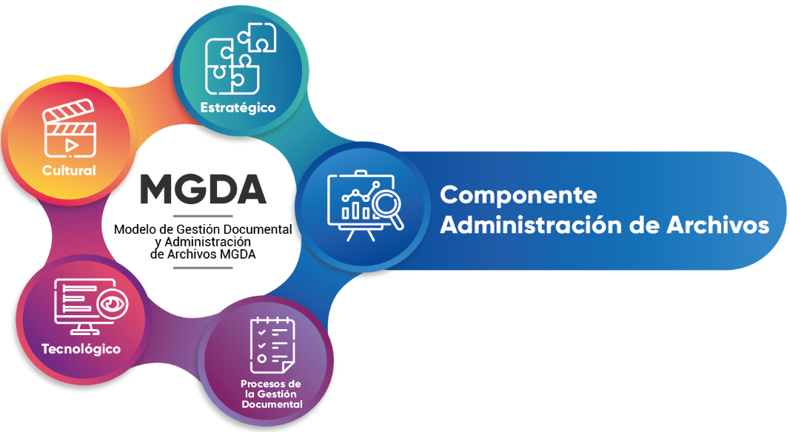
NIVEL |  | ACTIVIDADES | ESTADO ACTUAL | LINEAMIENTOS | HERRAMIENTAS | Plan de Acción
 |  |  |  |  |  | Actividad | Responsable | Fecha Implementación | Fecha Seguimiento | Seguimiento | Estado
 | BÁSICO | Elaboración de estrategias por parte del área de gestión documental o quien haga sus veces, para garantizar la administración de archivos teniendo en cuenta las siguientes actividades: |  | Ley 594 de 2000, «Ley General de Archivos» Artículo 2.8.2.1.17 decreto 1080 2015 «decreto sector cultura» artículo 2.8.2.5.8. del Decreto 1080 de 2015, Único Reglamentario del Sector Cultura, mediante el cual se reglamentan las Leyes 594 de 2000 y 1437 de 2011 Decreto 612 de 2018 Por el cual se fijan directrices para la integración de los planes institucionales y estratégicos al Plan de Acción por parte de las entidades del Estado. Ley 909 de 2004 en el numeral 2, literales a) y b) del artículo 15 y en el numeral 1 del artículo 17 señala que las entidades deberán formular y adoptar anualmente los planes estratégicos de talento humano. | ISO 21500:2012(es) Guidance on project management ISO 10006:2003(es) Sistemas de gestión de la calidad — Directrices para la gestión de la calidad en los proyectos Quality management systems — Guidelines for quality management in projects
X |  | • Planeación de la función archivística en articulación con la política de gestión documental, PINAR y PG. | SI
 |  | • Identificación de recursos | NO |  |  | Realizar la identificación de los recursos necesarios que garantice la adecuada la implementación de las estrategías del Proceso de Gestión Documental | Gestión Documental Sistemas de Información Presupuesto | 2023-12-31
 |  | • Conformación de los archivos en la entidad | SI
 |  | • Definición de roles y responsabilidad frente a la administración de archivos y función archivística. | SI
 | BÁSICO | Se elabora el proyecto de adecuación de instalaciones propias o externas que contenga aspectos como: • Condiciones de edificación, almacenamiento, medio ambiental, de seguridad y de mantenimiento que garanticen la adecuada conservación de los acervos documentales. | SI | Ley 594 de 2000. “Ley General de Archivos” Art.13. Instalaciones para archivos. Decreto 1080 de 2015.Tít. II. Cap. V AGN. Acuerdo 049 de 2000.” Condiciones de edificios y locales destinados a archivos.” AGN. Acuerdo 050 de 2000. “Por el cual se desarrolla el artículo 64 del título VII conservación de documentos”. AGN. Acuerdo 08 de 2014. “…técnicas y requisitos para la prestación de servicios de los procesos de la función archivística” | NTC 11779:2018 Información y Documentación. Requisitos para el almacenamiento de material documental BS 5454: 2000. Recomendaciones para el almacenaje y exhibición de documentos de archivo (Reino Unido) exhibición de documentos de archivo (Reino Unido). Norma ISO 11799 (2015): Información y documentación -Requisitos para el almacenamiento de archivos y bibliotecas Norma EN 16893 (2018): Especificaciones para la ubicación, construcción y modificación de edificios o salas destinados al almacenamiento o uso de colecciones patrimoniales
X |  | • Características de terreno sin riesgos de humedad subterránea o problemas de inundación y que ofrezca estabilidad. | NO |  |  | Incluir en el proyecto de adecuación de Instalaciones propias; • Características de terreno sin riesgos de humedad subterránea o problemas de inundación y que ofrezca estabilidad." • Deben estar situados lejos de industrias contaminantes o posible peligro por atentados u objetivos bélicos." • Prever el espacio suficiente para albergar la documentación acumulada y su natural incremento." | Gestión Documental | 2023-11-30
 |  | • Deben estar situados lejos de industrias contaminantes o posible peligro por atentados u objetivos bélicos. | NO
...

Procesos de la Gestión Document
 |  |  |  | 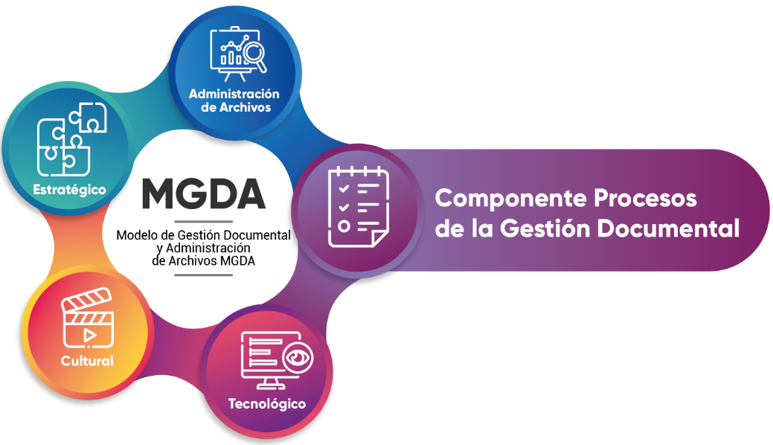
NIVEL |  | ACTIVIDADES | ESTADO ACTUAL | Plan de Acción
 |  |  |  | Actividad | Responsable | Fecha Implementación | Fecha Seguimiento | Seguimiento | Estado
 | INTERMEDIO | Elaboración de lineamientos para la creación y estandarización de los documentos. | SI
 |  | Articulación con el área de planeación o quien haga sus veces. | SI
 |  | Creación de formatos-documentos de acuerdo con las necesidades del procedimiento. | SI
 |  | Definir los formatos electrónicos de los documentos que se reciben y/o producen en la entidad de acuerdo con las necesidades y requisitos del SGDA y la preservación digital a largo plazo | NO | Elaborar manual de requisiots SGDEA | Gestión Documental | 2024-04-19 | 2023-04-16 | Se encuentra en proceso de elaboración | En proceso
X |  | Identificación de descriptores, Metadatos, firmas manuscritas y firmas electrónicas. | NO
 |  | Elaboración de los flujos documentales que refieren el proceso | NO | Elaborar los flujos documentales | Sistemas de Información | 2024-06-30 | 2023-04-16 |  | Sin Iniciar
 |  | Diseño de formatos que garanticen la conservación, preservación y consulta de documentos e información. | NO | Elaborar el Manual SGDEA incluyendo las tablas de control de accesos | Gestión Documental | 2024-04-19 | 2023-04-16 | Se encuentra en proceso de elaboración | En proceso
 |  | Identificación de la reserva del documento. | NO
...

Tecnológico
 |  |  |  |  |  | 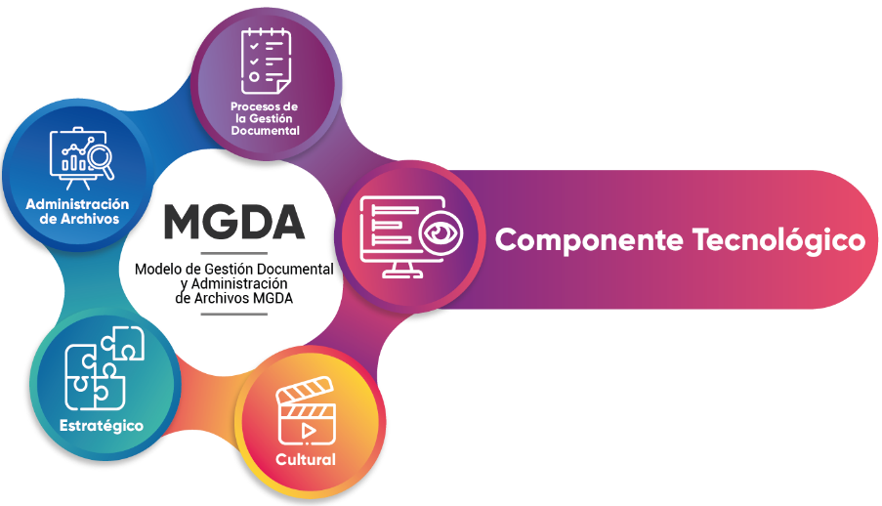
NIVEL |  | ACTIVIDADES | ESTADO ACTUAL | LINEAMIENTOS | HERRAMIENTAS | Plan de Acción
 |  |  |  |  |  | Actividad | Responsable | Fecha Implementación | Fecha Seguimiento | Seguimiento | Estado
X | INICIAL | Identificación de los documentos electrónicos (internos y externos) que hacen parte del flujo documental. | NO | Decreto 1080 de 2015 «Por medio del cual se expide el Decreto Único Reglamentario del Sector Cultura” | AGN. Guía de Implementación de un Sistema de Gestión de Documentos Electrónicos de Archivo SGDEA. AGN. Guía Técnica para la Gestión de Documentos y Expedientes Electrónicos. | Realizar un documento basado en las guías "Guía de Implementación de un Sistema de Gestión de Documentos Electrónicos de Archivo SGDEA y Guía Técnica para la Gestión de Documentos y Expedientes Electrónico" que cumplan los linemientos establecidos en las mismas y en donde se identifiquen claramente los documentos electrónicos (internos y externos). | Oficina de Sistemas de Información y las comunicaciones | 2023-12-31
 |  | Definición de elementos básicos de los documentos electrónicos (tipo de documentos, formatos electrónicos) Se involucran los siguientes aspectos: • Los documentos electrónicos cuentan con esquemas de validación y metadatos • Los documentos electrónicos hacen parte de un expediente electrónico • Los expedientes electrónicos cuentan con el índice electrónicos y metadatos. | NO
 |  | Definición del diagrama de Modelado de la actividad, la acción, los participantes y el orden temporal del ciclo de vida de los documentos electrónicos, desde que un documento se crea, se tramita, hasta su disposición final bien sea que se conserve o se destruya. | NO |  |  | Definir y documentar el diagrama de modelado de la actividad, la acción, los participantes y el orden temporal del ciclo de vida de los documentos electrónicos, desde que un documento se crea, se tramita, hasta su disposición final bien sea que se conserve o se destruya. | Oficina de Sistemas de Información y las comunicaciones | 2023-12-31
 |  | Definición de fichas de procesos y sus flujos documentales electrónicos asociados para lo cual se debe: Analizar las actividades desempeñadas en la entidad y su reflejo en los documentos electrónicos que se producen o reciben. • Analizar los tipos de documentos y formatos electrónicos que se gestionen en las diversas actividades. • Analizar el flujo que llevan los documentos electrónicos a través de las áreas de la entidad, prestando especial atención a los momentos en que se transfiere la responsabilidad sobre dichos documentos. • Recopilar toda la información obtenida en un manual de procedimientos o actividades | SI
...
 | BÁSICO | Identifica los documentos electrónicos (internos y externos) teniendo en cuenta los siguientes aspectos: - Define los elementos básicos de los documentos electrónicos (tipo de documentos, formatos electrónicos) - Identificar los documentos electrónicos de archivo que se gestionan a través de canales como mensajes, chats, página web, solicitudes. | SI | Ley 1437 de 2011. “Código de Procedimiento Administrativo y de lo Contencioso Administrativo” Decreto 1080 de 2015 «Por medio del cual se expide el Decreto Único Reglamentario del Sector Cultura” Decreto 620 de 2020 “Articulo 2.2.17.6.5. Registro de documentos electrónicos” Decreto 2106 de 2016 “Artículo 16. Gestión documental electrónica y preservación de la información” | AGN. Guía de Implementación de un Sistema de Gestión de Documentos Electrónicos de Archivo SGDEA. AGN. Guía Técnica para la Gestión de Documentos y Expedientes Electrónicos.
X |  | Identificar los formularios electrónicos de los tramites y alinearlos con el Programa de normalización de formas y formularios electrónicos. | SI
 |  | Identificación de documentos electrónicos que se reciben anexos al formulario electrónicos. | SI
...

Cultural
 |  |  |  | 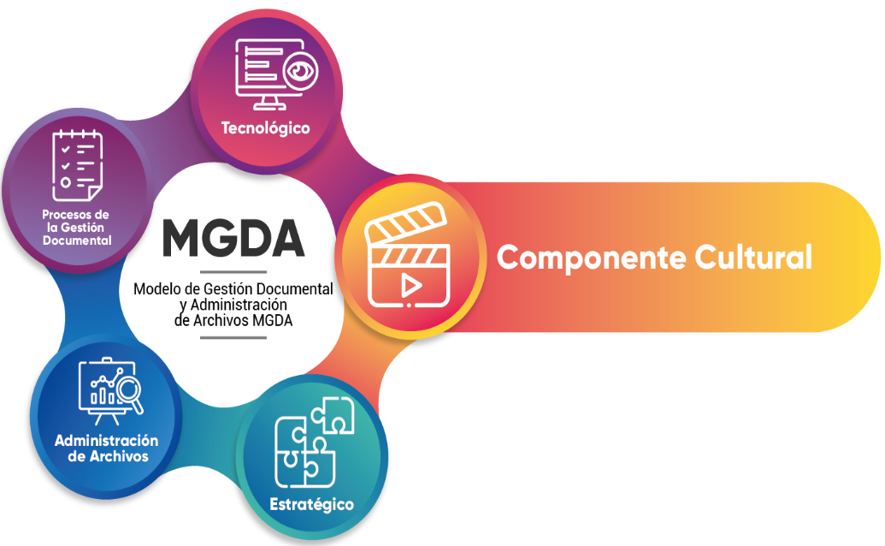
NIVEL |  | ACTIVIDADES | ESTADO ACTUAL | Plan de Acción
 |  |  |  | Actividad | Responsable | Fecha Implementación | Fecha Seguimiento | Seguimiento | Estado
 | BÁSICO | Articulación con el área de Talento Humano o quien haga sus veces teniendo en cuenta los siguientes aspectos: Apoyo en la elaboración y ejecución del programa de gestión del conocimiento, el cual puede contener: Diagnóstico y análisis situacional Plan de acción (estrategias) Diseño Monitoreo y evaluación Disponibilidad de la información contenida en el archivo para contribuir a la producción de conocimiento Difusión de la información en articulación con los planes de capacitación, con el fin de promover la transferencia de conocimiento Articulación con los proyectos de innovación de la entidad para promover la información contenida en los documentos de archivo Diseño e implementación de estrategias para la apropiación de conocimiento |  | Articular el Programa de Capacitación Institucional con la Gestión Documental, incluyendo las estratégias de producción, apropiación y circulación del conocimientos. | Talento Humano - Gestión Documental | 2024-05-30
x
...
 | INTERMEDIO | Disponibilidad de la información que posee el archivo como insumo para la toma de decisiones | SI | Elaborar y programar un plan de auditoría de memoria institucional. Lo anterior, para fortalecer la información del contexto y el contenido de los archivos. | Gestión Documental | 2024-06-30
 |  | Optimización de la información disponible en el archivo | SI
x |  | Fortalecimiento de los recursos disponibles en el archivo | NO
...

